상품제안서
EL UV차단 실크 느낌 암 슬리브 쿨토시 | 상품코드: F27198

 |  |  |  |  |  |  | 02-412-0044 | www.easy1.co.kr
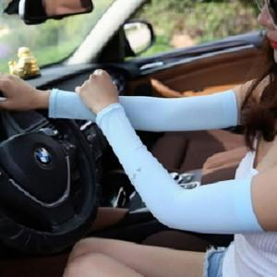

【상세/제작정보】 | 스티커 제작및 부착 비용 별도 문의.

【인쇄/포장옵션】 | / OPP(비닐)

【공급단가】 | 수량 | 1,000~ | 2,000~ | 3,000~ | 5,000~ | 10,000~
*VAT별도 | 단가 | 1,300원 | 1,280원 | 1,250원 | 1,200원 | 1,150원

【상품 URL】 | https://easy1.co.kr:443/src/goods_detail.php?gdno=27198

